Шапка
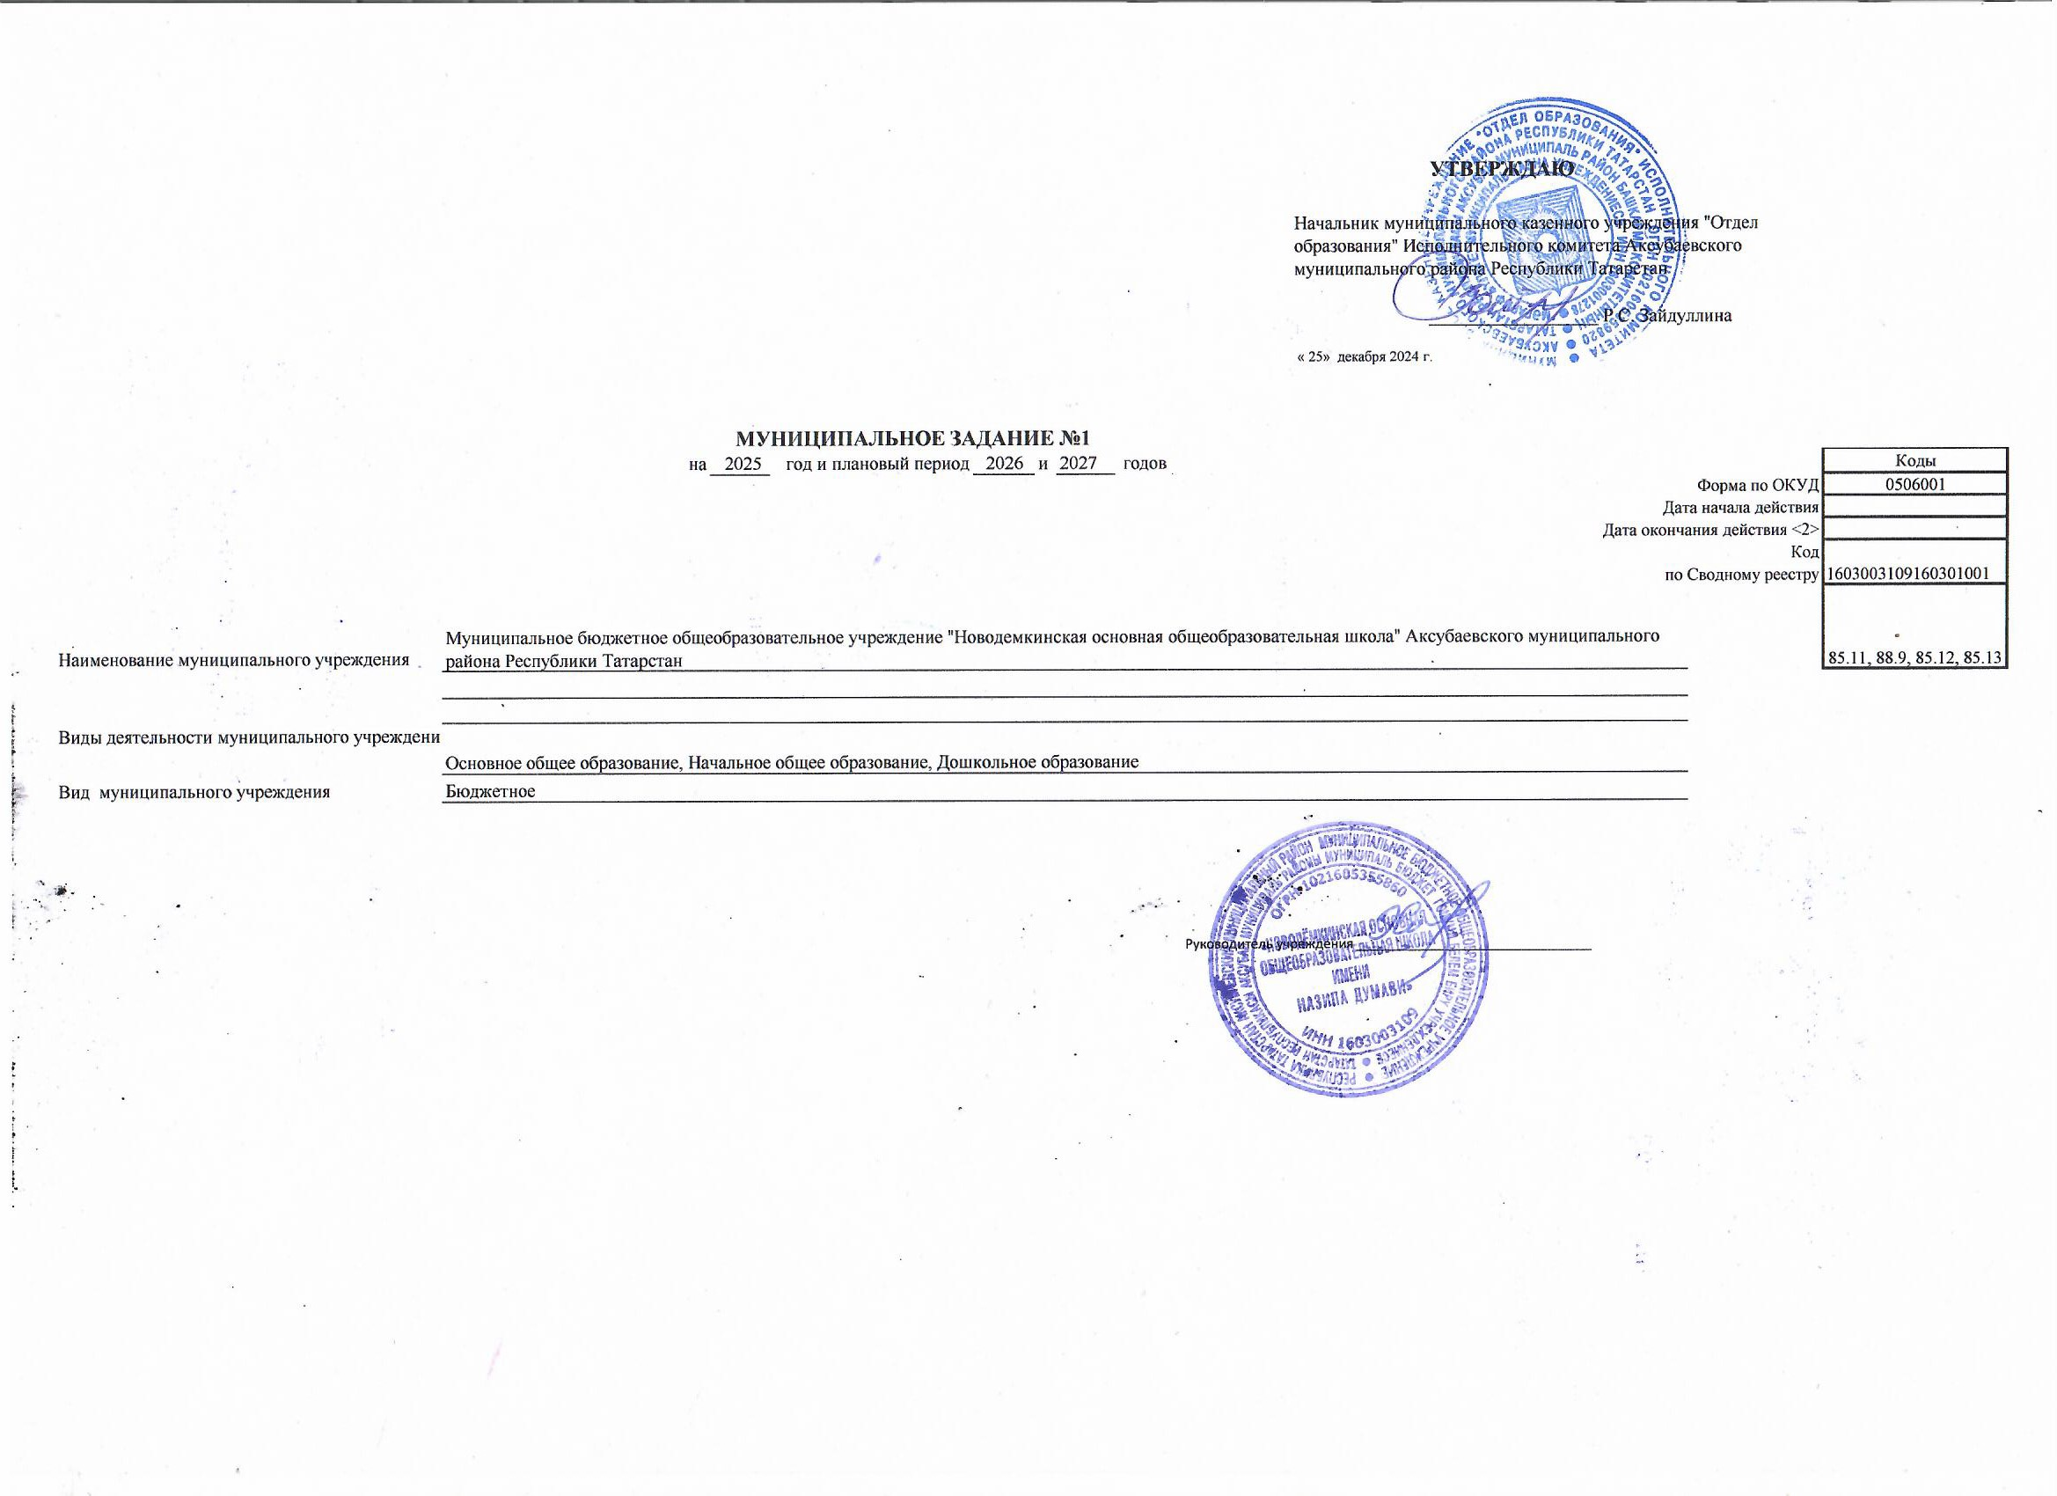
 |  |  |  |  |  |  |  |  |  |  | УТВЕРЖДАЮ
 |  |  |  |  |  |  |  |  |  | Начальник муниципального казенного учреждения "Отдел образования" Исполнительного комитета Аксубаевского муниципального района Республики Татарстан

 |  |  |  |  |  |  |  |  |  |  | __________________ Р.С. Зайдуллина

 |  |  |  |  |  |  |  |  |  | « 25» декабря 2024 г.

 |  |  | МУНИЦИПАЛЬНОЕ ЗАДАНИЕ №1
 |  | на | 2025 | год и плановый период | 2026 | и | 2027 | годов |  |  |  |  | Коды
 |  |  |  |  |  |  |  |  |  |  |  | Форма по ОКУД | 0506001
 |  |  |  |  |  |  |  |  |  |  |  | Дата начала действия
 |  |  |  |  |  |  |  |  |  |  |  | Дата окончания действия <2>
 |  |  |  |  |  |  |  |  |  |  |  | Код | 1603003109160301001
 |  |  |  |  |  |  |  |  |  |  |  | по Сводному реестру
 |  |  |  |  |  |  |  |  |  |  |  |  | 85.11, 88.9, 85.12, 85.13

 | Муниципальное бюджетное общеобразовательное учреждение "Новодемкинская основная общеобразовательная школа" Аксубаевского муниципального района Республики Татарстан
Наименование муниципального учреждения

Виды деятельности муниципального учреждения
 | Основное общее образование, Начальное общее образование, Дошкольное образование
Вид муниципального учреждения | Бюджетное

 |  |  |  |  |  |  |  |  | Руководитель учреждения ________________________________

